Sheet1
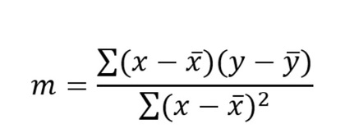

Tamaño M2 | Precio USD
X | Y |  | Promedio X | Promedio Y | X - 'X | Y - 'Y | (X - 'X)(Y - 'Y) | (X - 'X)^2
50 | 150000 |  | 95 | 262000 | -45 | -112000 | 5040000 | 2025
60 | 180000 |  |  |  | -35 | -82000 | 2870000 | 1225
70 | 200000 |  |  |  | -25 | -62000 | 1550000 | 625
80 | 230000 |  |  |  | -15 | -32000 | 480000 | 225
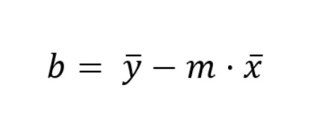
90 | 250000 |  |  |  | -5 | -12000 | 60000 | 25
100 | 270000 |  |  |  | 5 | 8000 | 40000 | 25
110 | 300000 |  |  |  | 15 | 38000 | 570000 | 225
120 | 320000 |  |  |  | 25 | 58000 | 1450000 | 625
130 | 350000 |  |  |  | 35 | 88000 | 3080000 | 1225
140 | 370000 |  |  |  | 45 | 108000 | 4860000 | 2025
220 |  |  |  |  | 125 |  | Resultado Sumatoria = | Resultado Sumatoria =
Regresión Lineal
 |  | m = | 2424.2424242 |  |  |  | 20000000 | 8250
 |  | b = | 31696.969697

 |  | y = mx + b
 |  | y = 2424.24X + 31696.97
 |  | 310484.5697

